Planilha2
CNPJ/SKU | ORDEM DE COMPRA/QUANTIDADE
46824162000145 | N
1102 | 8
1103 | 4
1106 | 6
1107 | 6
1108 | 6
1112 | 4
1113 | 6
1119 | 6
1127 | 18
1130 | 6
1209 | 12
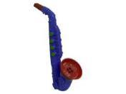 1213 | 22
1214 | 8
1215 | 4
1216 | 24
1300 | 4
1411 | 6
1533 | 6
1630 | 6
1640 | 12
1812 | 8
1834 | 6
1835 | 6
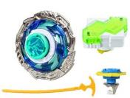 1841 | 4
1853 | 6
1915 | 8
1933 | 6
2360 | 12
3450 | 6
3451 | 6
3518 | 12
3531 | 12
3534 | 16
3536 | 12
3537 | 12
3546 | 8
3548 | 24
3560 | 8
3571 | 12
3900 | 36
3901 | 24
3902 | 12
3922 | 12
4109 | 12
4121 | 12
4511 | 12
4532 | 16
4535 | 12
4546 | 18
5520 | 6
5521 | 6
5609 | 12
5613 | 12
5644 | 12
5646 | 6
5706 | 6
5708 | 12
5710 | 6
5820 | 12
5833 | 8
5840 | 12
5847 | 4
5848 | 12
5851 | 12
5854 | 12
5886 | 12
8704 | 12
8707 | 6
8711 | 2
8920 | 44
8925 | 24
8937 | 24
8976 | 24
8990 | 4
9016 | 6
9027 | 8
9040 | 4
9041 | 4
9046 | 6
9055 | 12
9827 | 6

